상품제안서
메쉬 아이스쿨링타올 스포츠타올 | 상품코드: F28455

 |  |  |  |  |  |  | 02-412-0044 | www.easy1.co.kr
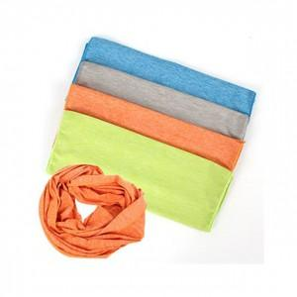

【상세/제작정보】 | 기본수량 미만 인쇄시 비용 추가. 인쇄 별도 문의. 스티커 제작및 부착 비용 별도 문의.

【인쇄/포장옵션】 | / 포장불가능

【공급단가】 | 수량 | 150~ | 300~ | 450~ | 1,500~ | 3,000~
*VAT별도 | 단가 | 1,950원 | 1,920원 | 1,870원 | 1,800원 | 1,720원

【상품 URL】 | http://www.easy1.co.kr/src/goods_detail.php?gdno=28455

